ASINAN 18 APr
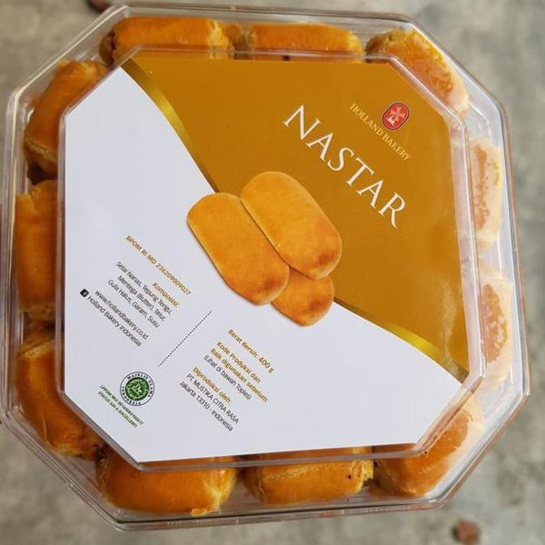
PO ASINAN 18 April 2023
HARGA BELI @16.000
HARGA JUAL @17.000

NO | NAMA | DIVISI | LANTAI | ASINAN | TOTAL | KETERANGAN
 | Sofie | Klinik | 4 | 1 | 17,000 | tanpa toge | Lunas
1 | Hanna | PTI | 8 | 4 | 68,000 | Lunas
2 | Christy | HR Holding | 3 | 2 | 34,000 | Lunas
3 | Ivander | CS2 | 6 | 14 | 238,000 | Lunas
4 | Lianah | PTI | 8 | 10 | 170,000 | Lunas
5 | Delicia | MKP | 8 | 2 | 34,000 | Lunas |  | 170,000
6 | Meywani Amelia | SCD | 7 | 1 | 17,000 | Lunas |  | 34,000
7 | Maryati | SCD | 7 | 3 | 51,000 | Lunas |  | 204,000
8 | Fanny | Candy | 7 | 4 | 68,000 | Lunas
9 | Suriawaty | Ps. 90 | 7 | 7 | 119,000 | Lunas
10 | Rezky | Purch | 3 | 4 | 68,000 | Lunas
11 | Herliana | MAI | 4 | 4 | 68,000 | Lunas
12 | Yencit | Purch | 3 | 2 | 34,000 | Lunas
13 | Tuti | Purch | 3 | 2 | 34,000 | Lunas
14 | Katarina | Arta | 5 | 4 | 68,000 | Lunas
15 | ChaCha | IB | 2 | 2 | 34,000 | Lunas
16 | Maria | MAI | 4 | 7 | 119,000 | Lunas
17 | Christian L | MAI | 4 | 1 | 17,000 | Lunas
18 | Tasya Marcia | Manufaktur | 7 | 2 | 34,000 | Lunas
19 | Mega | Macito | 7 | 2 | 34,000 | Lunas
20 | Sjam | ICaRe | 4 | 3 | 51,000 | Lunas
21 | Mei | APP | 4 | 18 | 306,000 | Lunas
22 | Dita | R&I | 4 | 2 | 34,000 | Lunas
23 | Pudji | R&I | 4 | 3 | 51,000 | Lunas
24 | Melda | R&I | 4 | 1 | 17,000 | Lunas
25 | Ricci | R&I | 4 | 1 | 17,000 | Lunas
26 | Julia | R&I | 4 | 1 | 17,000 | Lunas
27 | Dery | R&I | 4 | 1 | 17,000 | Lunas
28 | Lani | R&I | 4 | 2 | 34,000 | Lunas
29 | Melina | R&I | 4 | 3 | 51,000 | Lunas
30 | Taty | R&I | 4 | 2 | 34,000 | Lunas
31 | Gisel | R&I | 4 | 3 | 51,000 | Lunas
32 | Susi | R&I | 4 | 1 | 17,000 | Lunas
33 | Kevin | R&I | 4 | 6 | 102,000 | Lunas
34 | Heidi | R&I | 4 | 1 | 17,000 | Lunas
35 | Felly | R&I | 4 | 2 | 34,000 | Lunas
36 | Karen | R&I | 4 | 1 | 17,000 | Lunas
37 | Elsie | R&I | 4 | 1 | 17,000 | Lunas
38 | Robin | R&I | 4 | 3 | 51,000 | Lunas
39 | Chelin | R&I | 4 | 2 | 34,000 | Lunas
40 | Edelin | R&I | 4 | 1 | 17,000 | Lunas
41 | Ibnu | R&I | 4 | 1 | 17,000 | Lunas
42 | Shenny K | R&I | 4 | 1 | 17,000 | Lunas
43 | Merlinda | R&I | 4 | 2 | 34,000 | Lunas
44 | Ho Irwan | R&I | 4 | 3 | 51,000 | Lunas
45 | Lienny | R&I | 4 | 3 | 51,000 | Lunas
46 | Irma | R&I | 4 | 1 | 17,000 | Lunas
47 | Lindawati | R&I | 4 | 2 | 34,000 | Lunas
48 | Gandhes | R&I | 4 | 1 | 17,000 | Lunas
49 | Stella | IB | 2 | 5 | 85,000
50 | Lingling | HR UPA | 7 | 2 | 34,000 | Lunas
51 | Natasha | HR UPA | 7 | 1 | 17,000 | Lunas
52 | Theresia | MAI | 4 | 3 | 51,000 | Lunas
53 | Velia | SCD | 7 | 1 | 17,000 | Lunas
54 | Liana | Imperial | Lobby | 5 | 85,000 | Lunas
55 | Natasha | Fin | 7 | 1 | 17,000 | Lunas
56 | Keke | IB | 2 | 1 | 17,000 | Lunas
57 | Samuel | MAI | 4 | 2 | 34,000 | Lunas
58 | Marcel K | Marketing | 7 | 1 | 17,000 | Lunas
TOTAL |  |  |  | 172 | 2,924,000
 |  |  |  |  | 2,752,000 | 2,720,000
LABA |  |  |  |  | 172,000 | 32,000 | 204,000
 |  |  |  |  |  |  |  |  | 120000

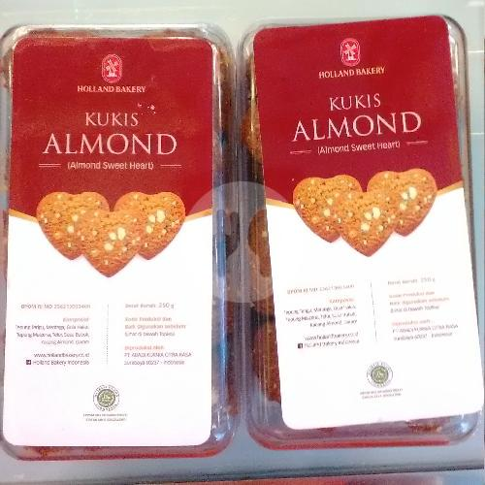

 | Pesan Mei Siang:
 | 1. ADI: Bakmie Medan | 22,000
 | 2. Chien : Bihun goreng telur ayam | 22,000
 | 3. FLO : Bihun goreng telur ayam | 22,000
 | 4. ITI: Bihun goreng telur ayam | 22,000
 | 5. HSI: Kuetiaw goreng telur ayam | 22,000
 | 6. Inggrid: Bihun goreng telur ayam | 22,000
 | 7. RL : Ifumi goreng telur ayam (tanpa sayur) | 26,000
 | 8. YJ: Capcai Saja. | 37,000
 | 9. IPS: Misua Goreng spesial telur ayam | 32,000
 | 10. ME : Nasi goreng spesial telur bebek (tanpa baso ikan) | 34,000

Sheet4
